フォーム一新の理由
フォームの一新について

目的 | 従来の団ごとの入力フォームは手書きベースのものでしたが、団の申請書から地区の総括表への転記を簡単にできるようにしたい。
 | 押印をすべて廃止し、データでやりとりすることで、書類のチェックを簡単にしたい。
 | 団の入力フォームは1枚につき3名でしたが、リスト形式にすることで紙の使用を軽減したい。

背景 | ①団フォームから地区総括表の転記チェックが間違っていることもあり、事務局に過大な手間をかけている。
 | ②加盟員番号、氏名の漢字、登録などについての事務局のチェックも多くの時間を費やされている。（スカウト表彰の対象者は200名前後）
 | ③加盟員番号、氏名の漢字のチェックは事務局の目視だけでは漏れることもあり、コミクルーでも手書きのものはいったん入力して登録データで照合している。
 | ④データで管理できれば、③の照合の方法を使えば登録データとの整合は簡単にできるので時間の節約になる。
 | ⑤紙の使用量を減らしたい。

変更内容 | 従来の団入力フォームに入力または手書きいただいていたものの内容は変えておらず、リスト形式にしただけです。（RSは従来のまま）
 | 今回追加したものは、コロナ禍における「コロナ禍で地区・団・隊により停止指示があった月数」の欄を追加しました。

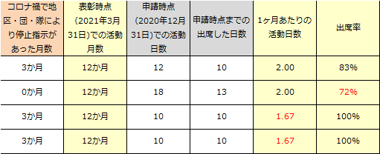
 | ↓追加したセル | BVS～BSは一カ月の活動日数を2日以上を前提条件として提示していますが、
 |  | 停止指示があった月数を入力することで、以下のように計算しています。
 |  | （例） | 2020.4～2021.3までのビーバースカウトは12カ月の活動月数になりますが、
 |  |  | 月2回×12=24回の活動が条件になります。
 |  |  | 12月末までの活動で考えて、来年1月～3月はその傾向があるものとしてみなし
 |  |  | 4月、5月、6月、7月、8月、9月、10月、11月、12月の9カ月で
 |  |  | 月2回×9=18回の活動を条件にします。
 |  |  | コロナ禍で3か月停止指示があった団については、
 |  |  | 月2回×（9-3）=12回の活動を条件にしています。

